zahlenmäßiger Nachweis
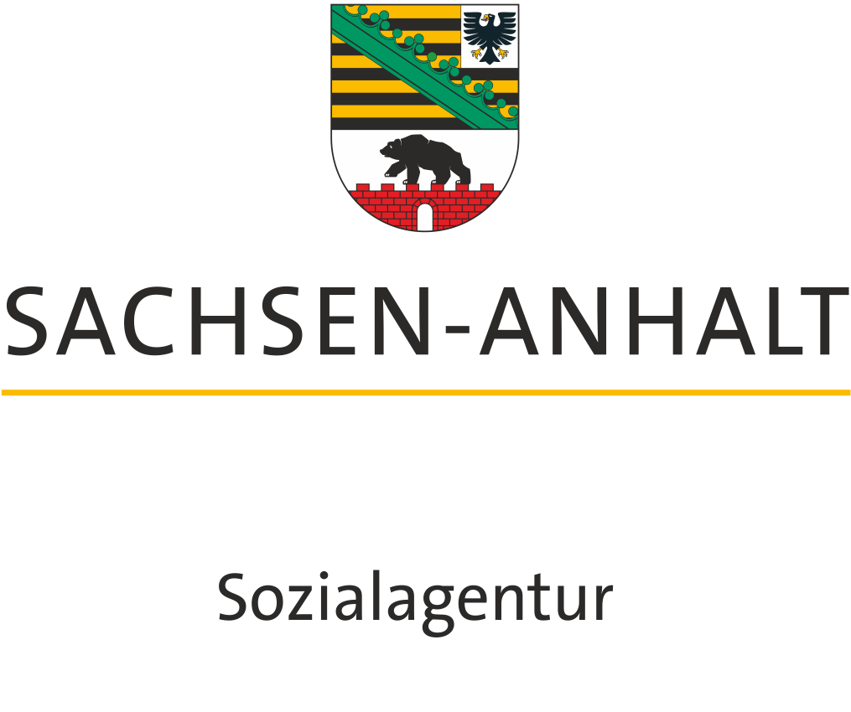
Empfänger

Sozialagentur Sachsen-Anhalt
Geschäftsbereich 5
Magdeburger Straße 38
06112 Halle (Saale)

Zuwendungsempfänger

Übersicht Einnahmen und Ausgaben im Rahmen der Richtlinie LAP "einfach machen":

Verwendungsnachweis für den Projektzeitraum:
Projektbezeichnung:

1. tatsächliche Ausgaben für den gesamten Projektzeitraum in Euro

 | Summe |  | - |  | EUR

2. tatsächliche Einnahmen für den gesamten Projektzeitraum in Euro

 | Summe |  | - |  | EUR

 |  | Mehrausgaben | - |  | EUR
 |  | Mehreinnahmen | - |  | EUR

Erklärungen
Die Richtigkeit der Eintragungen und des Abschlusses wird hiermit bescheinigt. Die vorgenannten
Angaben stimmen mit dem Zuwendungsbescheid, den Büchern und den Belegen überein. Die Ausgaben
waren notwendig und es ist wirtschaftlich und sparsam verfahren worden.
Eine eventuelle Vorsteuerbazugsberechtigung nach § 15 des Umsatzsetuergesetztes wurde beachtet.

Ort, Datum |  |  |  | Rechtsverbindliche Unterschrift(en)

